Relatório Monitorização (1.1|2)
 |  |  |  | RELATÓRIO DE MONITORIZAÇÃO |  |  |  | IQ.1.0.15/02
 | Processo | P9 - Gestão do EUROPARQUE |  |  |  |  |  | Meta
 | Objectivo | P9.01 - Aumentar o grau de satisfação dos clientes |  |  |  |  |  | ≤ 2%

Satisfação dos clientes

Indicador: Índice de reclamações

 | N. total de visitantes | N. de reclamações | Resultado | Meta
 | 184826 | 0 | 0.00% | ≤ 2%

 | Origem dos dados:
 | Livro de reclamações físico e digital

 | Comentários:
 | Total de visitantes - dezembro 2024 (inclui relatórios de acessos validados no auditório e dados facultados pelos clientes)

Indicador: Avaliação satisfação plataformas digitais

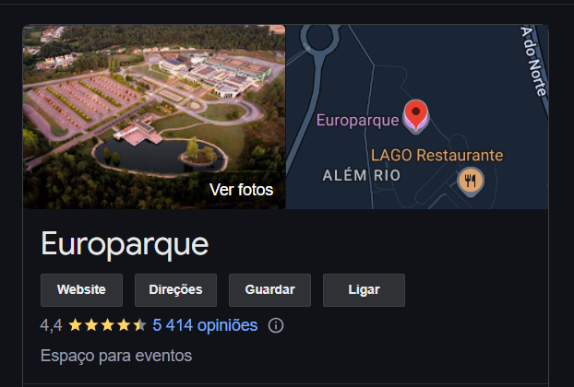
 | N.total avaliações | Resultado | Meta |  | GOOGLE
 | 5414 | 4.4 | ≥ 3,5
 | 25000 | 4.46 | ≥ 3,5
 |  | 4.43

 |  |  |  |  | FACEBOOK
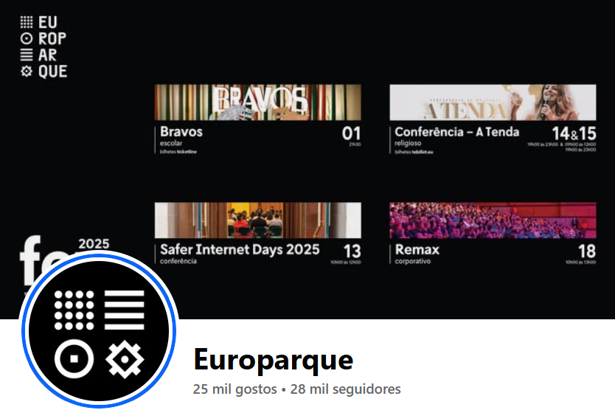

 | Origem dos dados:
 | Internet/google/facebook

 | Comentários:
 | Os clientes/visitantes/fornecedores do Europarque podem aceder ao motor de busca google e classificar a experiência no Europarque, assim como deixar comentários. Os clientes podem igualmente seguir a página do fecebook do Europarque e

 | Comentários gerais:
 | Meta atingida.

 |  |  |  |  |  | _______________________ | 21/02/2025

